Chi tiết địa chất
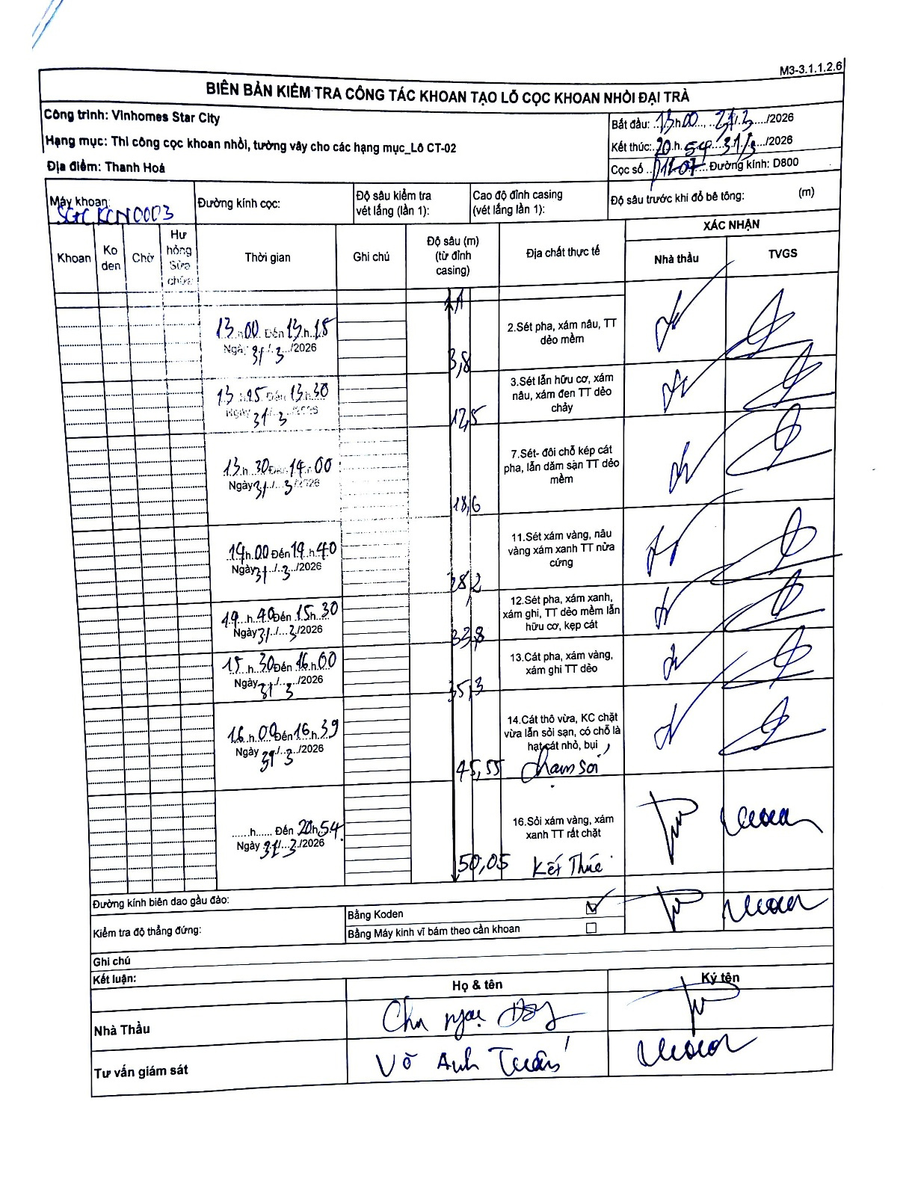
Dự án | Star City Thanh Hóa
Hạng mục | Thi công cọc khoan nhồi, tường vây cho các hạng mục_Lô CT-02
Tên bộ phận | Lô CT-02
Số hiệu cọc | P11-07
Tên Máy khoan | SGC-KCN0003
Đường kính | D800
Bắt đầu thi công | 13:00 31/03/2026
Kết thúc thi công | 20:54 31/03/2026

Địa chất TT | Đường kính | Mô tả lớp thiết kế | Từ (h) | Đến (h) | Cao độ từ | Cao độ đến | T.Gian (h) | Dài (m) | V (m/h) | Ghi chú
1 | D800 | Sét pha, xám nâu, TT dẻo mềm | 13:00 31/03/2026 | 13:15 31/03/2026 | -1.1 | -3.8 | 0.25 | 2.7 | 10.8 | Dòng đầu tiên, elevationFrom lấy từ đỉnh casing ước tính do header không ghi rõ số cụ thể nhưng có mũi tên bắt đầu từ 1.1
2 | D800 | Sét lẫn hữu cơ, xám nâu, xám đen TT dẻo chảy | 13:15 31/03/2026 | 13:30 31/03/2026 | -3.8 | -12.5 | 0.25 | 8.7 | 34.8
3 | D800 | Sét- đôi chỗ kẹp cát pha, lẫn dăm sạn TT dẻo mềm | 13:30 31/03/2026 | 14:00 31/03/2026 | -12.5 | -18.6 | 0.5 | 6.1 | 12.2
4 | D800 | Sét xám vàng, nâu vàng xám xanh TT nửa cứng | 14:00 31/03/2026 | 14:40 31/03/2026 | -18.6 | -28.2 | 0.67 | 9.6 | 14.4
5 | D800 | Sét pha, xám xanh, xám ghi, TT dẻo mềm lẫn hữu cơ, kẹp cát | 14:40 31/03/2026 | 15:30 31/03/2026 | -28.2 | -33.8 | 0.83 | 5.6 | 6.72
6 | D800 | Cát pha, xám vàng, xám ghi TT dẻo | 15:30 31/03/2026 | 16:00 31/03/2026 | -33.8 | -35.3 | 0.5 | 1.5 | 3
7 | D800 | Cát thô vừa, KC chặt vừa lẫn sỏi sạn, có chỗ là hạt cát nhỏ, bụi. Chạm sỏi | 16:00 31/03/2026 | 16:39 31/03/2026 | -35.3 | -45.55 | 0.65 | 10.25 | 15.77
8 | D800 | Sỏi xám vàng, xám xanh TT rất chặt. Kết thúc | 16:39 31/03/2026 | 20:54 31/03/2026 | -45.55 | -50.05 | 4.25 | 4.5 | 1.06

ẢNH BIÊN BẢN GỐC

